职业
序号 | 需求名称 | 说明 | 参考图 | 完成情况 | 完成资源名称
1 | 剑士 | 类似西方中世纪的步兵类型，穿着中甲，双持长剑 注意角色需要面朝右侧 对应职业规划-<剑士>，具体特性见对应列表 | 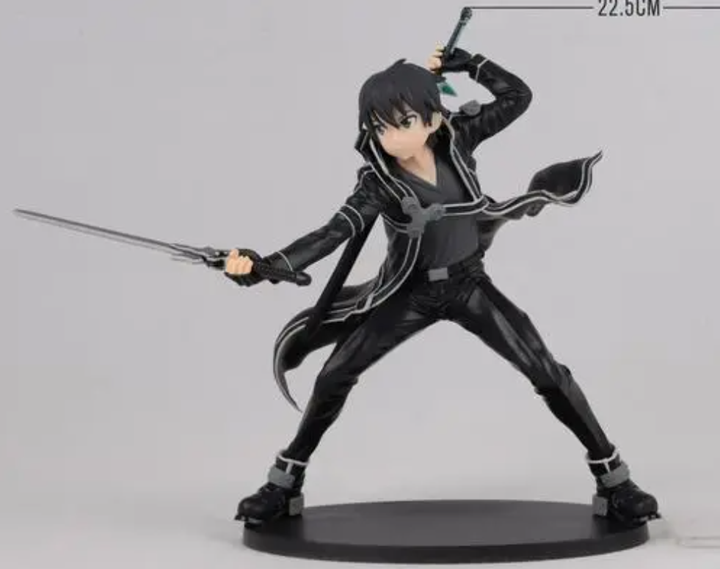 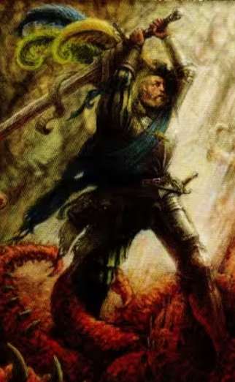 ←铠甲参考 姿势参考→ | 未完成

2 | 游侠 | 类似游侠的形象，类似罗宾汉的形象，手持弓箭，做射箭状 对应职业规划-<游侠>，具体特性见对应列表 |  | 未完成

3 | 铁甲兵 | 重甲单位，移动缓慢，攻击力一般，防御极强 对应职业规划-<铁甲兵>，具体特性见对应列表 | 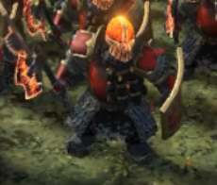 | 未完成

